Лист1
Баг ID | Название | Приоритет | Описание | Окружение | Предварительные шаги | Шаги воспроизведения | Ожидаемый результат | Фактический результат | Приложения
1 | На странице "О нас" выделяется пункт меню "Пиццы" | Низкий | При просмотре страницы "О нас" в левом боковом меню подсвечивается пункт "Пиццы" | ОС - Windows 10, браузер - Google Chrome version 93.0.4577.63 | Открыть страницу: http://test.it-online-school.ru/index.html | 1. Кликнуть на четвертый пункт меню "О нас" 2. Посмотреть, что подсвечивается третий раздел "Пиццы" | Находясь на странице "О нас", подсвечиваться должен четвертый пункт меню | Находясь на странице "О нас", подсвечивается третий пункт меню | 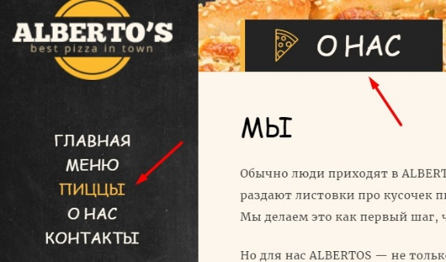
2 | В поле Email нельзя ввести данные в разделе "Контакты" | Средний | В форме обратной связи поле Email в разделе "Контакты" заблокировано; нет возможности ввести данные | ОС - Windows 10, браузер - Google Chrome version 93.0.4577.63 | Открыть страницу: http://test.it-online-school.ru/index.html | 1. Кликнуть на пятый пункт меню "Контакты" 2. Кликнуть на поле Email | Поле Email кликабельно | Поле Email не кликабельно
3 | При клике на кнопку "Отправить сообщение" ничего не происходит | Средний | В разделе "Контакты" в форме обратной связи при нажатии на кнопку "Отправить сообщение" ничего не происходит | ОС - Windows 10, браузер - Google Chrome version 93.0.4577.63 | Открыть страницу: http://test.it-online-school.ru/index.html | 1. Кликнуть на пятый пункт меню "Контакты" 2. Ввести данные в поле "Имя" и "Сообщение" 3. Кликнуть на кнопку "Отправить сообщение" | Сообщение отправляется | Сообщение не отправляется
4 | Адрес в разделе "Контакты" указан на английском языке | Высокий |  | ОС - Windows 10, браузер - Google Chrome version 93.0.4577.63 | Открыть страницу: http://test.it-online-school.ru/index.html | 1. Кликнуть на пятый пункт меню "Контакты" 2. Посмотреть на радел "Адрес" | Адрес представлен на русском языке | Адрес представлен на английском языке | 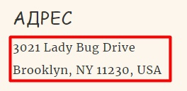
5 | Неверный график работы в разделе "Контакты" | Низкий | В разделе "Контакты" в графике работы указано, что пиццерия закрыта в воскресенье, однако в субботу указан рабочий день до 01.00. Взаимоисключающие пункты | ОС - Windows 10, браузер - Google Chrome version 93.0.4577.63 | Открыть страницу: http://test.it-online-school.ru/index.html | 1. Кликнуть на пятый пункт меню "Контакты" 2. Посмотреть на радел "Часы работы" | В субботу часы работы до 00.00, в воскресенье - закрыто | В субботу часы работы до 01.00, в воскресенье - закрыто | 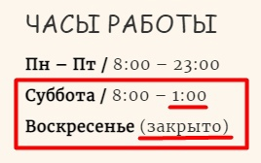
6 | Тултип "error" при наведении курсора на лого на странице "Контакты" | Низкий | В разделе "Контакты" при наведении курсора на лого сайта появляется тултип "error" | ОС - Windows 10, браузер - Google Chrome version 93.0.4577.63 | Открыть страницу: http://test.it-online-school.ru/index.html | 1. Кликнуть на пятый пункт меню "Контакты" 2. Навести курсор на лого сайта | При наведении курсора на лого появляется тултип "ALBERTOS - pizza HTML Theme" | При наведении курсора на лого появляется тултип "error" | 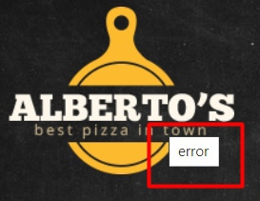
7 | Отсутствуют ограничения на ввод символов в форме "Обратная связь" | Низкий | В разделе "Контакты" в форме "Обратная связь" нет валидации на допустимые значения | ОС - Windows 10, браузер - Google Chrome version 93.0.4577.63 | Открыть страницу: http://test.it-online-school.ru/index.html | 1. Кликнуть на пятый пункт меню "Контакты" 2. Ввести спецсимволы и числа в поле "Имя" | При вводе спецсимволов должна срабатывать валидация полей | Валидация полей не срабатывает при вводе спецсимволов
8 | Неверный шрифт пунктов меню в мобильной версии сайта | Низкий | В мобильной версии сайта шрифт пунктов меню отличается от шрифта десктопной | ОС - IOS 14.7.1, браузер - Safari | Открыть страницу: http://test.it-online-school.ru/index.html | 1. Кликнуть на три черточки в правом верхнем углу 2. В выпадающем окне меню посмотреть на шрифт | Шрифт должен быть Patua One, cursive, 18px | Шрифт отличается от заявленного | 